Для информации
 Адаптация к изменению климата (АИК) МСП

Рабочие таблицы "Climate Expert" для разработки стратегии АИК - версия: декабрь 2018 г.
Рабочие таблицы и методология, представленные в этом инструменте Excel, направлены на оказание поддержки малым и средним предприятиям (МСП) в оценке рисков, связанных с изменением климата, определении возможностей и разработке стратегий адаптации. Они могут использоваться компаниями самостоятельно, консультантами, оказывающими поддержку МСП в разработке Стратегии АИК, или тренерами, проводящими семинары по повышению осведомленности и / или разработке стратегии с компаниями или консультантами. Методология и рабочие листы были разработаны в рамках серии проектов по АИК и конкурентоспособности МСП Deutsche Gesellschaft für Internationale Zusammenarbeit (GIZ) GmbH и ее партнером по обмену знаниям adelphi от имени Федерального министерства экономического сотрудничества и развития Германии (BMZ).
Обзор методологии и инструментов
Рабочие таблицы основаны на четырехшаговой методологии разработки стратегии АИК для МСП. Рабочие таблицы облегчают практическую реализацию каждого шага: | Требуемое время | Ресурсы компании | Место проведения оценки
Воздействия изменения климата
Оценка прошлого и будущего опыта, связанного с различными видами воздействия изменения климата (рабочая таблица 1)
Риски и возможности
Оценка рисков(рабочая таблица 2a)
Оценка возможностей (рабочая таблица 2.b)
Меры по адаптации
Определение и оценка мер по устранению рисков и использованию возможностей (рабочая таблица 3a)
Проведение анализа затрат и выгод (АЗВ) (рабочая таблица 3b)
Стратегия адаптации
Стратегия АИК, содержащая кратко-, средне- и долгосрочные меры (рабочая таблица 4.1)
Коммуникационная стратегия применительно к мерам по АИК (рабочая таблица 4.2)
1
2
3
4
Анализ затрат и выгод

Технические примечания
- Рабочие таблицы предоставлены в готовом для печати формате. - Все рабочие таблицы содержат комментарии с предложениями о том, как проводить конкретный вид оценки. Комментарии могут быть показаны через функцию "показать / скрыть комментарии" - Рабочие таблицы могут быть адаптированы к конкретному контексту компании, т. е. текстовая информация может быть изменена и могут быть добавлены дополнительные категории оценки - Если вы используете данный инструмент, убедитесь, что GIZ упоминается в качестве его автора и отображается логотип GIZ. - Если возможно, сообщите GIZ об использовании данного инструмента (соответствующие электронные письма должны быть адресованы Себастьяну Хомму, sebastian.homm@giz.de). - Последняя версия инструмента Excel всегда будет доступна на веб-сайте "Climate Expert" (www.climate-expert.org)
Дополнительные материалы
Для поддержки МСП и обучающих организаций в применении методологии и инструментов были разработаны материалы по наращиванию потенциала, включающие:
ü Реальные и вымышленные учебные примеры, описывающие последствия изменения климата и меры по адаптации ü Руководство, в котором приводится подробное объяснение того, как методология и рабочие таблицы могут использоваться в условиях компании ü Материал для повышения осведомленности и обучения консультантов (по запросу)
Инструменты доступны для использования или загрузки на вебсайте "Climate Expert" (www.climate-expert.org).

3b - АЗВ - ПРИМЕР
ВЫГОДЫ от мер по адаптации: простой пример

Пример матрицы ИК и расчета выгод - Что означают значения в матрице ИК?
 |  |  |  |  | В базовом сценарии ИК буря приводит к затратам в размере 1000 долларов США. Поскольку это базовый сценарий, коэффициент воздействия равен 1 (он также будет равен 1, если затраты составят 5000 долларов США, 7564 долларов США или любую другую сумму). Сильня буря происходит каждый год и, таким образом, годовая вероятность составляет 100% В серьезном сценарии ИК шторм обуславливает затраты в размере 2500 долларов США, поэтому коэффициент воздействия равен 2,5 (000$ * 2,5 = 2500$). Такая буря происходит каждые пять лет, то есть дважды за 10 лет. Вероятность такой бури составляет 2/10 = 20%. В радикальном сценарии ИК затраты составляют 4500 долларов США, а коэффициент воздействия - 4,5. Такая буря происходит каждые десять лет (годовая вероятность = 1/10 = 10%). Мера по адаптации поможет полностью избежать негативных последствий бури даже в сильном и радикальном сценариях. Таким образом, мера на 100% эффективна для всех трех сценариев.

Иллюстрациясовокупных выгод за год (с учетом сценариев) - Как они рассчитываются?
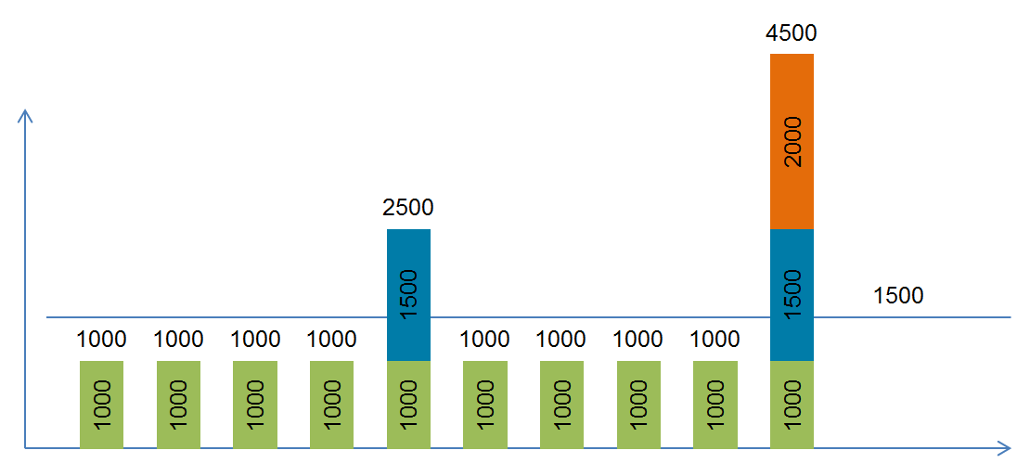 |  |  |  |  | Годовые выгоды рассчитываются путем умножения стоимости базового сценария на вычтенный * коэффициент воздействия (I), эффективность (E) меры и годовую вероятность (P) воздействия. Затем прибавляются не зависящие от климата выгоды. * Коэффициент воздействия должен быть вычтен из предыдущего, потому что мы смотрим только на дополнительные расходы в серьезном и радикальном сценариях. Происходит только 1 буря в год (базовый, серьезный ИЛИ радикальный).* Поскольку в этом примере эффективность меры адаптации всегда равна 100%, ее можно не учитывать при расчете. Не зависящие от климата выгоды также не учитываются, так как они равны 0. Если бы они были> 0, они были бы добавлены к годовым затратам. Они не были бы взвешены с учетом вероятности и эффективности, поскольку они не затронуты изменением климата.

Выгоды в Год 1 (формула) | (Ср. расходы Год 1 * I1 * E1 * P1 ) | + (Ср. расходы Год 1 * (I2-I1) * E2 * P2) | + (Ср. расходы Год 1 * (I3-I2) * E3 * P3) | + не зависящие от климата выгоды Год 1 | = Benefit / year 1
Выгоды в Год 1 (расчет) | (1000$ * 1 * 100% * 100%) | + (1000 * (2,5-1) * 100% * 20%) | + (1000$ * (4,5-2,5) * 100% * 10%) | + 0 | = 1500$
 | 1000$ | + 300$ | + 200$ | + 0

